Sheet1
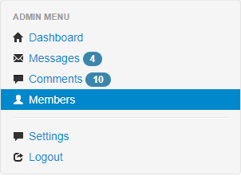
KHUNG ĐÁNH GIÁ CHUẨN BLOCK TRƯỚC KHI FIX
Module | 4
STT | TIÊU CHÍ | ĐÁNH GIÁ | GHI CHÚ | HÌNH ẢNH
1 | Tính cân đối | 0
2 | Kiến trúc HTML | 0
3 | Kiến trúc CSS | 0 | Chưa có CSS
4 | Tính dư thừa thẻ HTMl | 1
5 | Tính dư thừa thẻ CSS | 0 | Chưa có CSS
6 | Lỗi W3C | 1
7 | File rác | 1
8 | Responsive web design(mobile, tablet) | 0
9 | Đầy đủ tên file, đặt tên hợp lý | 1
10 | Lỗi console | 1
 | Tổng điểm | 5

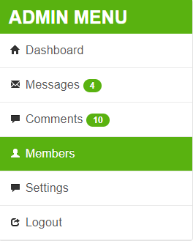
KHUNG ĐÁNH GIÁ CHUẨN BLOCK SAU KHI FIX
Module | 4
STT | TIÊU CHÍ | ĐÁNH GIÁ | GHI CHÚ | HÌNH ẢNH
1 | Tính cân đối | 1
2 | Kiến trúc HTML | 1
3 | Kiến trúc CSS | 1
4 | Tính dư thừa thẻ HTMl | 1
5 | Tính dư thừa thẻ CSS | 1
6 | Lỗi W3C | 1
7 | File rác | 1
8 | Responsive web design(mobile, tablet) | 1
9 | Đầy đủ tên file, đặt tên hợp lý | 1
10 | Lỗi console | 1
 | Tổng điểm | 10

